界面&功能
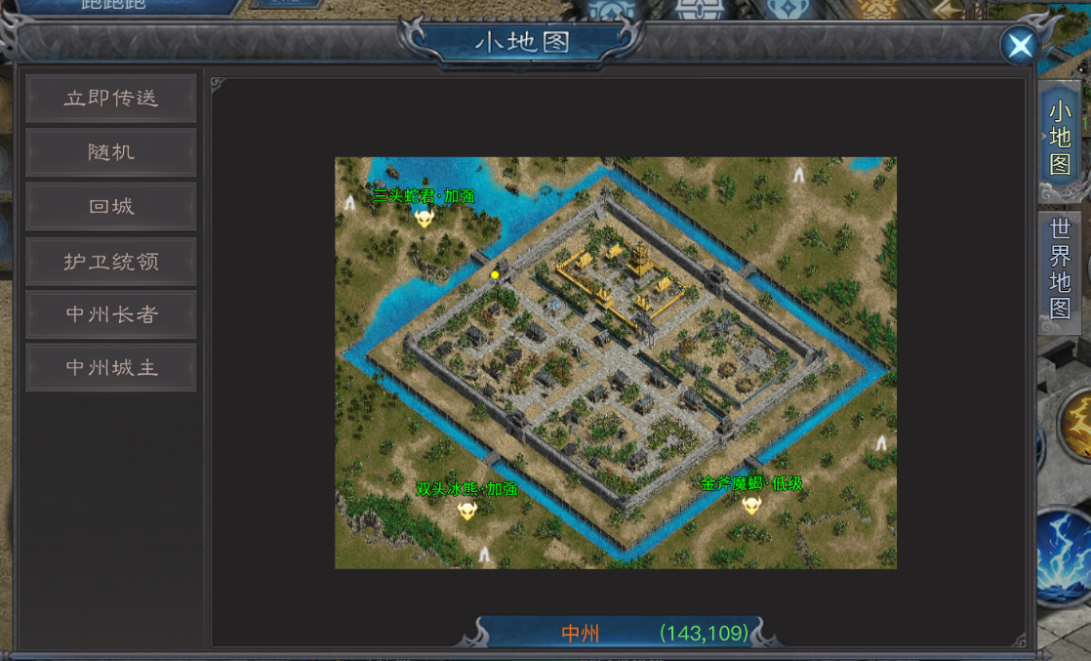
世界地图系统 |  |  |  | 功能总览

 | 功能入口

 | 1.主界面右上角点击小地图进入

 | 直接地图界面及相关规则【当前为示例】 |  |  | 功能规则

 | 1.区域地图界面
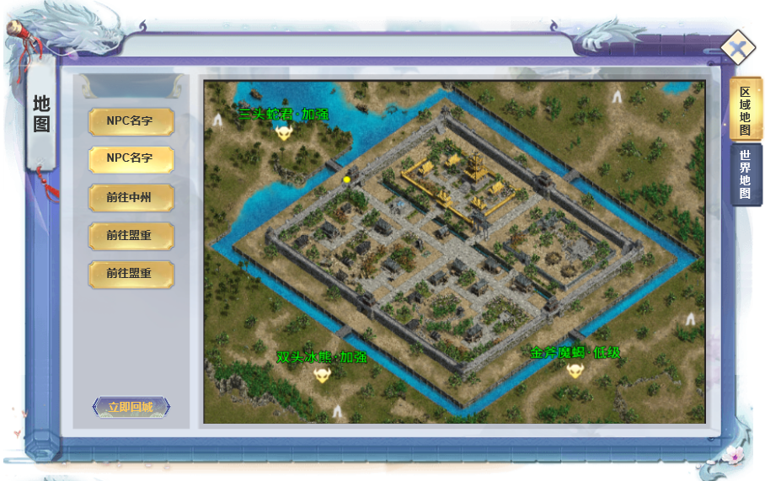

 |  | 1.快捷寻路选项
 |  | ▶ | NPC名字：点击后寻路至该NPC
 |  | ▶ | 前往目标地图：点击后寻路至通往该地图传送阵
 |  | ▶ | 立即回城按钮：点击后回到主城地图

 |  | 2.区域缩略图显示区域
 |  | ▶ | 需显示标识代表玩家的箭头或图示
 |  | ▶ | 需显示标识代表首领的图标或头像
 |  | ▶ | 需显示标识代表NPC的图标或头像
 |  | ▶ | 需显示标识代表传送阵的图标或头像

1

2

 | 2.世界地图

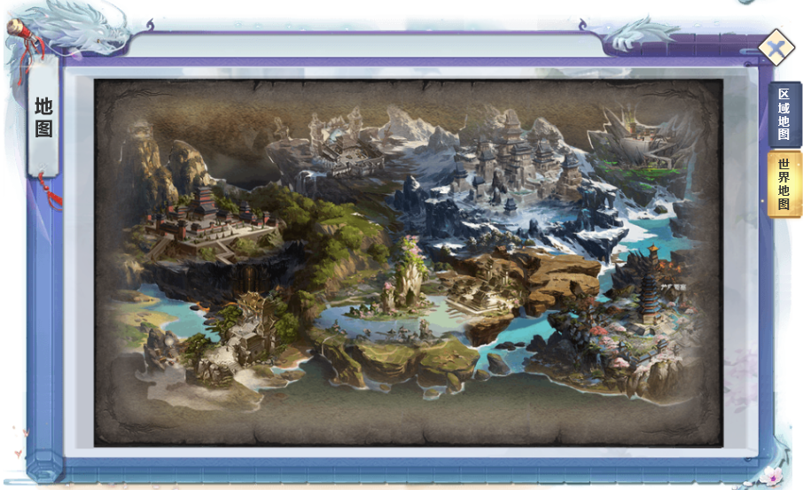

 |  | 2.世界地图底图显示区域

 |  | ▶ | 需标识区域地图地标或文字链接
 |  | ▶ | 点击地标或文字链接，可传送至指定区域地图
 |  | ▶ | 传送需满足等级条件，等级不足提示：您的等级太低，提高等级后再去吧！

3

 | 参考界面

功能美需
UI需求

 | 序号 | 类型 | 对应界面 | 内容 | 功能需求 | 策划建议 | 参考图
 | 1 | UI
 | 2 | UI
 | 3 | UI
 | 4 | UI
 | 5 | UI
 | 6 | UI
 | 7 | UI
 | 8 | UI
 | 9 | UI
 | 10 | UI
 | 11 | UI
 | 12 | UI
 | 13 | UI
 | 14 | UI
 | 15 | UI
 | 16 | UI
 | 17 | UI
 | 18 | UI
 | 19 | UI

背景图需求

 | 序号 | 类型 | 对应界面 | 内容 | 功能需求 | 策划建议 | 参考图
 | 1 | 2D原画
 | 2 | 2D原画
 | 3 | 2D原画
 | 4 | 2D原画
 | 5 | 2D原画
 | 6 | 2D原画

道具图标需求

动效需求

 | 序号 | 类型 | 内容 | 描述 | 功能需求 | 策划建议 | 参考图

其他 （ICON，模型，表情等）

 | 序号 | 类型 | 对应界面 | 内容 | 功能需求 | 策划建议 | 参考图
 | 1 | ICON | 主界面 | 主界面代表技能功能的入口图标 | 主界面代表技能功能的入口图标 |  | 

参考界面
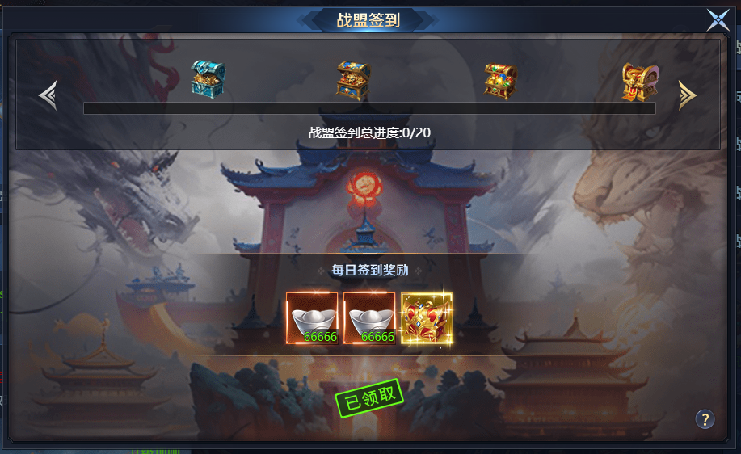
参考图

 | 参考游戏

